기간별원가
근로기간별 원가계산서

■ 과업명 : 경기도미술관 전시장 방호 도급 |  |  |  |  |  |  |  |  |  |  |  |  |  |  |  | 단위 : 원/인·월
구 분 |  |  | 월 기준금액 | 3월 |  | 6월 |  | 7월 |  | 10월 |  | 11월 |  | 26년 2월 |  | 비 고 | 3월근로일수 | 13 일 | 6월근로일수 | 29 일 | 7월근로일수 | 9 일 | 10월근로일수 | 26 일 | 11월근로일수 | 19 일 | 26년2월근로일수 | 22 일
 |  |  |  | 역일수 | 적용금액 [금액÷3월역일수] ×13일 | 역일수 | 적용금액 [금액÷6월역일수] ×29일 | 역일수 | 적용금액 [금액÷7월역일수] ×9일 | 역일수 | 적용금액 [금액÷10월역일수] ×26일 | 역일수 | 적용금액 [금액÷11월역일수] ×19일 | 역일수 | 적용금액 [금액÷2월역일수] ×22일
용 역 원 가 | 1. | 직 접 재 료 비 |  | 31 일 |  | 30 일 |  | 31 일 |  | 31 일 |  | 30 일 |  | 28 일
 | 재 | 간 접 재 료 비
 | 료
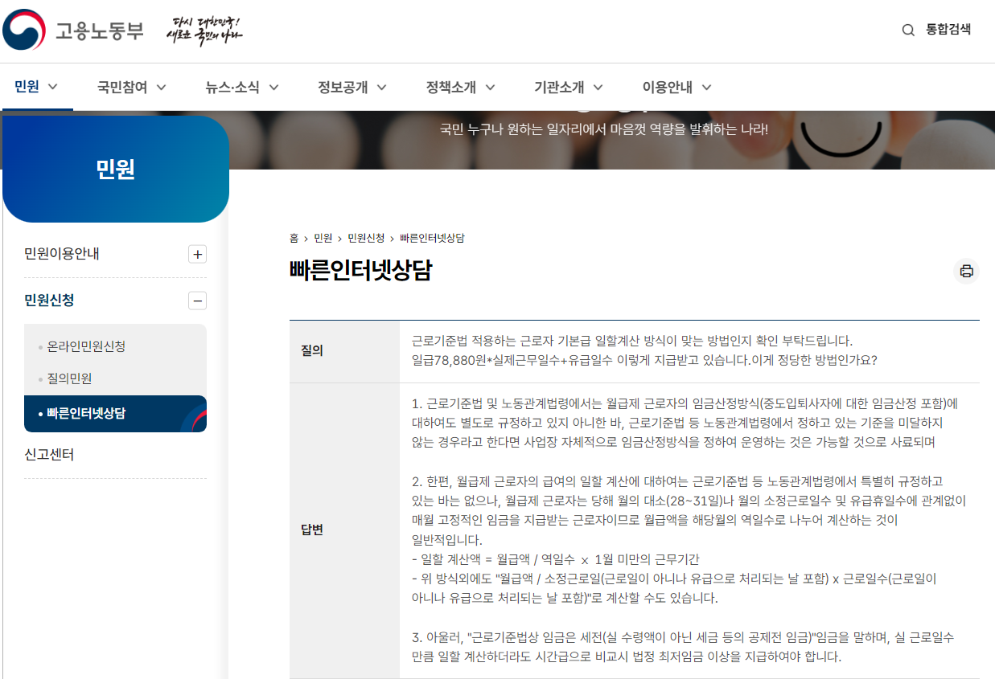
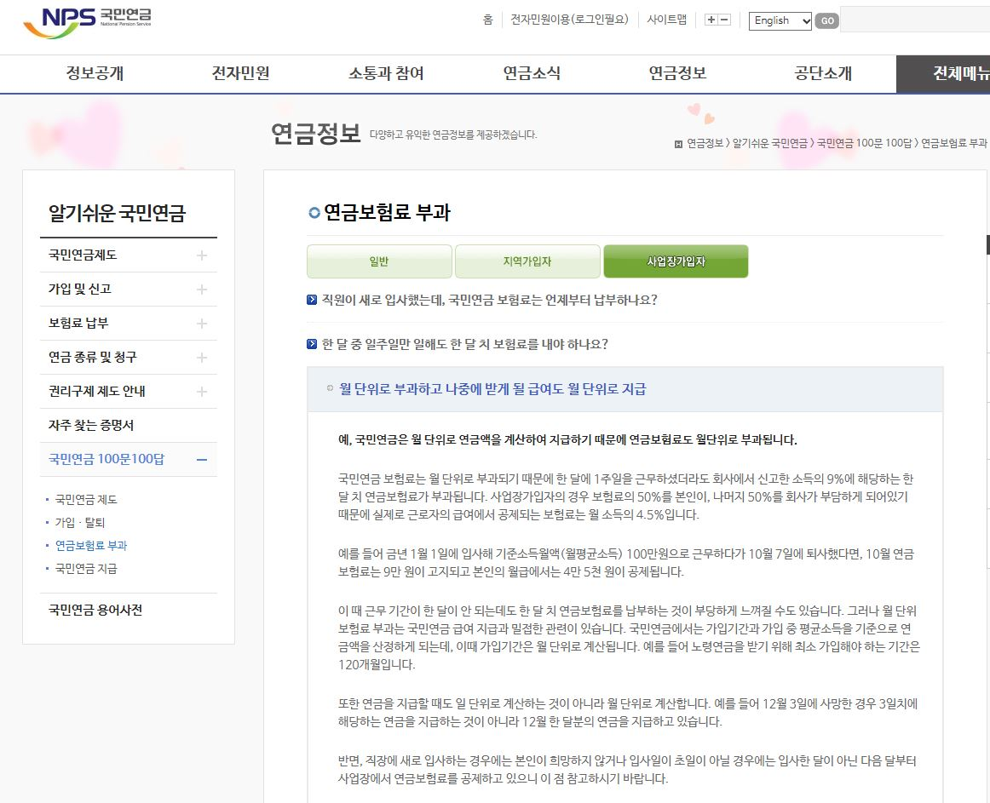
 | 비 | 소 계 |  |  |  |  |  |  |  |  |  |  |  |  |  |  |  |  |  |  |  |  |  |  |  |  |  |  |  |  | 생활임금충족여부 |  |  | 생활임금
 | 2. | 기본급여 | 1,847,104 |  | 774,592 |  | 1,785,533 |  | 536,256 |  | 1,549,184 |  | 1,169,832 |  | 1,451,296 |  |  |  |  |  |  |  |  |  |  |  |  |  | 152 | 70 | 12,152
 | 노 | 상여금 | 184,710 |  | 77,459 |  | 178,553 |  | 53,625 |  | 154,918 |  | 116,983 |  | 145,129 |  |  |  |  |  |  |  |  |  |  |  |  |  |  |  | 1,215
 | 무 | 제수당 | 428,640 |  | 179,752 |  | 414,352 |  | 124,443 |  | 359,504 |  | 271,472 |  | 336,788
 | 비 | 퇴직급여충당금 | - |  | - |  | - |  | - |  | - |  | - |  | -

 |  | 소 계 | 2,460,454 |  | 1,031,803 |  | 2,378,438 |  | 714,324 |  | 2,063,606 |  | 1,558,287 |  | 1,933,213 | [표 1-3] 노무비 집계표 참조
 | 3. | 산 재 보 험 료 | 21,159 |  | 8,873 |  | 20,453 |  | 6,142 |  | 17,746 |  | 13,400 |  | 16,624
 |  | 국민건강보험료 | 87,223 |  | 36,577 |  | 84,315 |  | 25,322 |  | 73,154 |  | 55,241 |  | 68,532
 | 경 | 노인장기요양보험료 | 11,295 |  | 4,736 |  | 10,918 |  | 3,279 |  | 9,473 |  | 7,153 |  | 8,874
 |  | 국 민 연 금 | 110,720 |  | 110,720 |  | 110,720 |  | 110,720 |  | 110,720 |  | 110,720 |  | 110,720 | 1개월 기준금액 반영
 |  | 고 용 보 험 료 | 28,295 |  | 11,865 |  | 27,351 |  | 8,214 |  | 23,731 |  | 17,920 |  | 22,231
 | 비 | 임금채권보장기금 | 1,476 |  | 618 |  | 1,426 |  | 428 |  | 1,237 |  | 934 |  | 1,159
 |  | 석면피해구제분담금 | 147 |  | 61 |  | 142 |  | 42 |  | 123 |  | 93 |  | 115
 |  | 복 리 후 생 비 | 140,000 |  | 58,709 |  | 135,333 |  | 40,645 |  | 117,419 |  | 88,666 |  | 110,000 |  |  |  |  |  |  |  |  |  |  |  |  |  |  |  | 921
 |  |  |  |  |  |  |  |  |  |  |  |  |  |  |  |  |  |  |  |  |  |  |  |  |  |  |  |  |  |  | 14,288 | 87.995% | 12,573 | 12,152
 |  | 소 계 | 400,315 |  | 232,159 |  | 390,658 |  | 194,792 |  | 353,603 |  | 294,127 |  | 338,255 | [표 2] 경비 집계표 참조
4. | 일반관리비(4.8%) |  | 137,316 |  | 60,670 |  | 132,916 |  | 43,637 |  | 116,026 |  | 88,915 |  | 109,030 | (1. + 2. + 3.) × 4.8% | 일반관리비율 | 4.8% | 그 밖의 사업지원 용역 기준 |  | 8%
5. | 이 윤(5.0%) |  | 149,904 |  | 66,231 |  | 145,100 |  | 47,637 |  | 126,661 |  | 97,066 |  | 119,024 | (2. + 3. + 4.) × 5.0% | 이윤율 | 5% |  |  | 10%
6. | 총원가 |  | 3,147,989 |  | 1,390,863 |  | 3,047,112 |  | 1,000,390 |  | 2,659,896 |  | 2,038,395 |  | 2,499,522 | 1. + 2. + 3. + 4. + 5.
7. | 부가가치세(10.0%) |  | 314,798 |  | 139,086 |  | 304,711 |  | 100,039 |  | 265,989 |  | 203,839 |  | 249,952 | 6 × 10.0%
8. | 총금액 |  | 3,462,787 |  | 1,529,949 |  | 3,351,823 |  | 1,100,429 |  | 2,925,885 |  | 2,242,234 |  | 2,749,474 | 6. + 7.
주1) 월 기준금액 : Ⅴ. 원가계산서 [1개월 기준 금액] 참조
주2) 임금산정기간 : 매월1일 ~ 말일 기준으로 산정
주3) 월 만근 근로가 아닌 월 중간 입퇴사의 금액 계산은 고용노동부 유권해석을 참조하여 역일수 방법으로 일할 계산하여 적용함
주4) 국민연금은 국민연금공단의 연금부과 기준에 따라 새로 입사(자격취득)하는 달의 경우 본인이 희망하지 않거나 초일이 아닐 경우에는 입사한 달이 아닌 다음 달부터 납입하는 기준으로, 본 과업에서는 국민연금보험이 사후정산 항목인 점을 고려하여
"근로자 본인이 희망"하는 경우를 기준으로 자격을 취득한 달이 초일이 아니여도 적용함

원가
원가계산서

▣ 과업명 : 경기도미술관 전시장 방호 도급[1개월 기준 금액] |  |  |  |  | 단위 : 원/인·월
구 분 |  |  | 금 액 | 구성비(%) | 비 고
용 역 원 가 | 1. | 직 접 재 료 비
 | 재 | 간 접 재 료 비
 | 료
 | 비 | 소 계
 | 2. | 기본급여 | 1,847,104
 | 노 | 상여금 | 184,710
 | 무 | 제수당 | 428,640
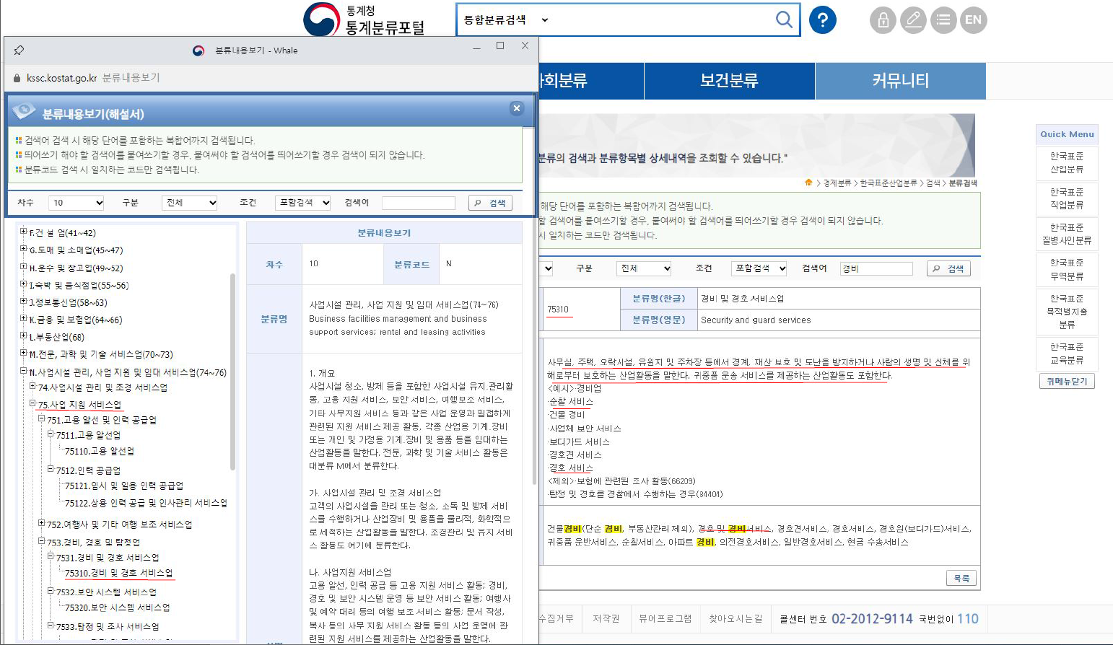
 | 비 | 퇴직급여충당금 | -

 |  | 소 계 | 2,460,454 | 78.16% | [표 1-3] 노무비 집계표 참조
 | 3. | 산 재 보 험 료 | 21,159
 |  | 국민건강보험료 | 87,223
 | 경 | 노인장기요양보험료 | 11,295
 |  | 국 민 연 금 | 110,720
 |  | 고 용 보 험 료 | 28,295
 | 비 | 임금채권보장기금 | 1,476
 |  | 석면피해구제분담금 | 147
 |  | 복 리 후 생 비 | 140,000

 |  | 소 계 | 400,315 | 12.72% | [표 2] 경비 집계표 참조
4. | 일반관리비(4.8%) |  | 137,316 | 4.36% | (1. + 2. + 3.) × 4.8% | 일반관리비율 | 4.8% | 그 밖의 사업지원 용역 기준 | 8%
5. | 이 윤(5.0%) |  | 149,904 | 4.76% | (2. + 3. + 4.) × 5.0% | 이윤율 | 5% |  | 10%
6. | 총원가 |  | 3,147,989 | 100.00% | 1. + 2. + 3. + 4. + 5.
7. | 부가가치세(10.0%) |  | 314,798 |  | 6 × 10.0%
8. | 총금액 |  | 3,462,787 |  | 6. + 7.

복리산출
복리후생비 산출표
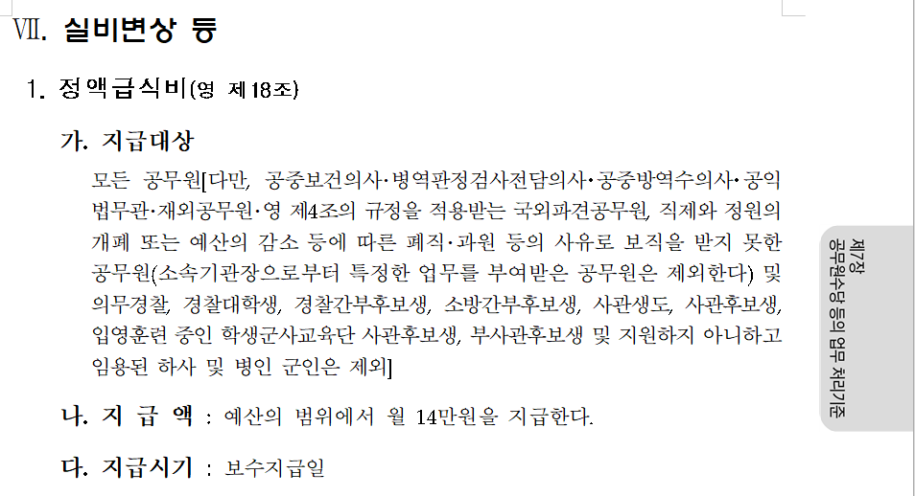
▣ 과업명 : 경기도미술관 전시장 방호 도급[1개월 기준 금액] |  |  |  | [표 2-9]
구 분 | 식 비 |  |  | 비 고
 | 단가(1인당) | 인원 | 금 액
방호원 | 140,000 | 1인 | 140,000
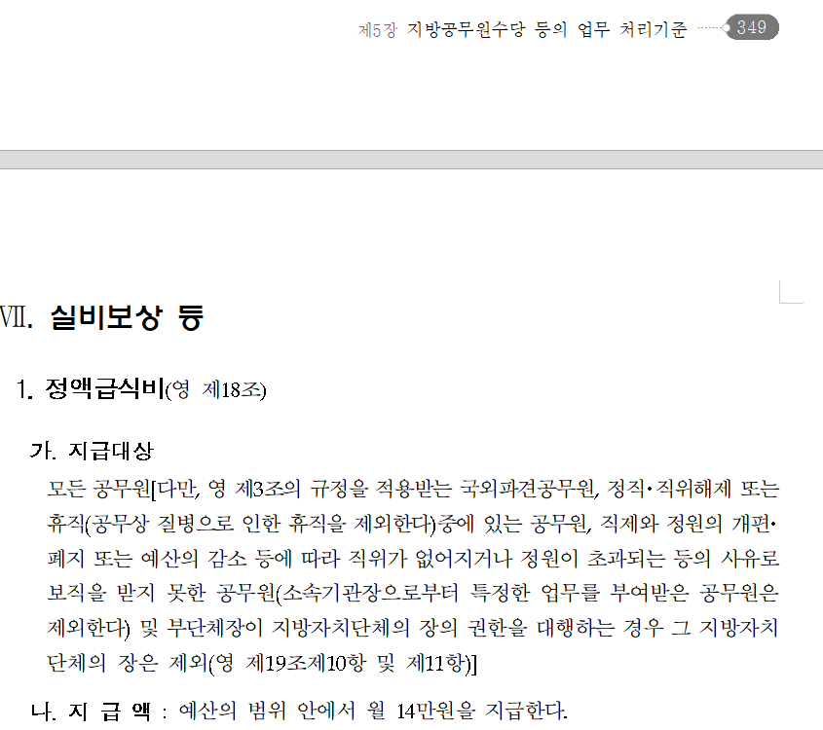
계 |  |  | 140,000
주) 단가 : 식비보조금은 월 고정금액 지급 기준[공무원보수 등의 업무지침 및 지방공무원보수업무 등
처리지침의 정액급식비 참조]

